SOLICITUD DE Hp
SOLICITUD PARA ESTUDIO HISTOPATOLÓGICO DE LEPRA

DATOS DEL CASO |  |  |  |  |  |  |  |  | DATOS DEL LABORATORIO
NOMBRE: |  |  |  |  |  |  |  |  | EXPEDIENTE:
EDAD: |  |  |  |  |  |  |  |  | INSTITUCIÓN:
SEXO: | Fem. |  |  | Mas. |  |  |  |  | LOCALIDAD:
DOMICILIO: |  |  |  |  |  |  |  |  | MUNICIPIO:
LOCALIDAD: |  |  |  |  |  |  |  |  | ESTADO:
MUNICIPIO: |  |  |  |  |  |  |  |  | FECHA DE SOLICITUD:
ESTADO: |  |  |  |  |  |  |  |  | FECHA DE RECEPCIÓN:

 |  |  |  | DIAGNÓSTICO CLÍNICO (Marque con "X")
CASO MB |  |  |  |  |  | CASO PB |  |  |  |  |  | ESTUDIO PARA:
LEPRA LEPROMATOSA |  |  |  |  |  | LEPRA TUBERCULOIDE |  |  |  |  |  |  | DIAGNÓSTICO
LEPRA DIMORFA |  |  |  |  |  | LEPRA INDETERMINADA |  |  |  |  |  |  | CONTROL
LEPRA SIN CLASIFICAR

 |  |  |  |  |  | DATOS CLÍNICOS
TIEMPO DE EVOLUCIÓN DEL PADECIMIENTO:
ANTECEDENTES IMPORTANTES:

TIPOGRAFÍA
Localizada |  |  | Diseminada: |  |  |  |  | Generalizada |  |  |  |  | Número de lesiones:

SEGMENTOS AFECTADOS
Cabeza |  |  | Tronco |  |  |  | M. Torácicos |  |  |  |  |  | M. Pélvicos
 |  |  |  |  |  |  |  |  |  | Izq. | Der. |  |  | Izq. | Der.
MORFOLOGÍA DE LAS LESIONES
Manchas |  | Placas |  |  |  | Nódulos |  |  |  | Lesiones anulares |  |  |  | Difusa
Eritematosas |  | Hipopigmentadas |  |  |  | Hiperpigmentadas |  |  |  | Color normal |  |  |  | Otro

DESCRIPCIÓN COMPLEMENTARIA:

FECHA Y RESULTADO DE LA ÚLTIMA BACILOSCOPÍA:

 |  |  |  |  |  | TRATAMIENTO

MONOTERAPIA: |  |  |  |  | Inicio: |  |  |  |  |  |  | Término:

PQT: |  |  |  |  | Inicio: |  |  |  |  |  |  | Término:

OTRO ESQUEMA: |  |  |  |  | Inicio: |  |  |  |  |  |  | Término:

SIN TRATAMIENTO:

OBSERVACIONES:

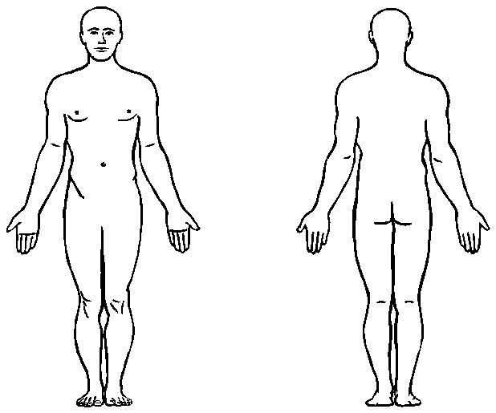
Lesión de la que se tomó la muestra de tejido:

Región de donde se tomó la muestra de tejido:

Fecha de toma:

Nombre y firma del médico que solicita el estudio:

